DASH
DASHBOARD VENDAS




FATURAMENTO TOTAL

QUANTIDADE
TOTAL VENDAS

BOLETO
BANCÁRIO
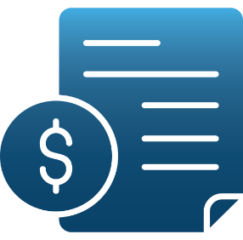
CARTÃO
DE CRÉDITO
CARTÃO
DE DÉBITO

R$ 670.240,00
1916
Vendas
R$ 340.177
R$ 103.935
R$ 226.128

FATURAMENTO POR MÊS
FATURAMENTO TOTAL POR REGIÃO
ANÁLISE REGIONAL

 | Total
jan | R$ 57,600
fev | R$ 48,650
mar | R$ 60,772
abr | R$ 53,255
mai | R$ 60,493
jun | R$ 56,407
jul | R$ 59,916
ago | R$ 55,354
set | R$ 55,523
out | R$ 53,824
nov | R$ 55,649
dez | R$ 52,797
 | Total
Centro-Oeste | R$ 140,598
Nordeste | R$ 129,185
Norte | R$ 176,512
Sudeste | R$ 98,192
Sul | R$ 125,753



505
Norte

368
Nordeste
402

Centro-Oeste

QUANTIDADE VENDIDA POR MÊS
TIPO DE PAGAMENTO (QTD)

 | Total
jan | 165
fev | 139
mar | 174
abr | 152
mai | 173
jun | 161
jul | 171
ago | 158
set | 159
out | 154
nov | 159
dez | 151
281
Sudeste
 | Total
Boleto Bancário | 973
Cartão de Crédito | 297
Cartão de Débito | 646

360
Sul

Boleto Bancário
Cartão Débito
Cartão Crédito
50,75%
15,51%
33,74%

